关系图
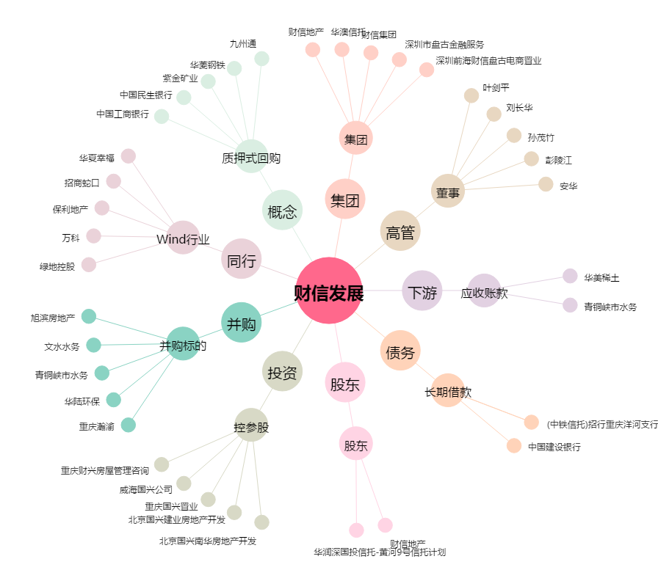
财信发展[000838.SZ] - 关系概览图

